벤포드 분석
분석 계정과목: | 95_해외제품매출액(40402)
금액 기준열: | 대변

벤포드 법칙 분석 결과
첫째 자리 수 | 실제 건수 | 실제 분포 (%) | 벤포드 분포 (%) | 차이 (%)
1 | 167 | 28.2 | 30.1 | -1.9
2 | 90 | 15.2 | 17.6 | -2.4
3 | 65 | 11 | 12.5 | -1.5
4 | 51 | 8.6 | 9.7 | -1.1
5 | 51 | 8.6 | 7.9 | 0.7
6 | 62 | 10.5 | 6.7 | 3.8
7 | 53 | 8.9 | 5.8 | 3.1
8 | 26 | 4.4 | 5.1 | -0.7
9 | 28 | 4.7 | 4.6 | 0.1

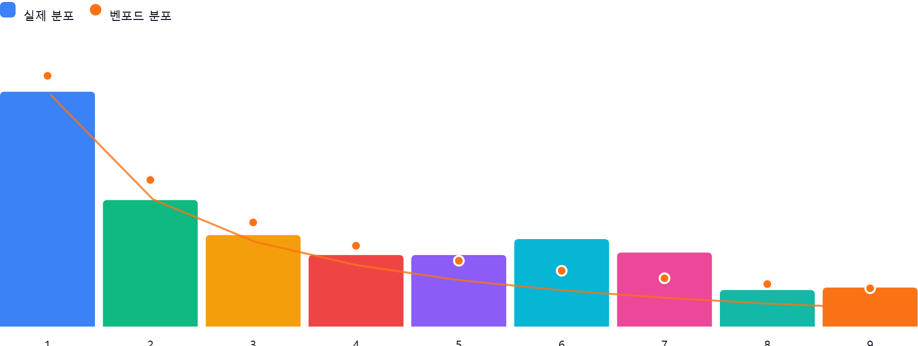

AI 감사인 의견
제시해주신 ‘95_해외제품매출액(40402)’ 계정에 대한 벤포드 법칙 분석 결과를 바탕으로, 회계 감사인의 관점에서 검토 의견을 드립니다.

---

### 1. 전반적 평가
해당 데이터의 첫째 자리 수 분포는 벤포드 법칙이 예측하는 이론적 분포와 **전반적으로 유사한 흐름**을 보이고 있습니다.
- 1로 시작하는 데이터가 가장 많고, 숫자가 커질수록 빈도가 감소하는 일반적인 법칙을 따르고 있습니다.
- 다만, 특정 구간(6과 7)에서 이론값 대비 편차가 발생하고 있어, 데이터의 자연스러운 발생 과정을 벗어난 인위적인 조작이나 특정 패턴이 존재하는지 확인이 필요한 수준입니다.

### 2. 특이사항
분석 결과 모든 항목의 차이가 ±5%p 이내에 위치하여, 벤포드 법칙 위반으로 즉각적인 부정행위를 단정할 수준은 아닙니다. 그러나 **6과 7로 시작하는 수치**에서 발생한 양(+)의 편차는 주목할 필요가 있습니다.

* **숫자 6 (+3.8%p):** 실제 빈도가 이론치(6.7%) 대비 약 1.6배 높게 나타나고 있습니다.
* **숫자 7 (+3.1%p):** 실제 빈도가 이론치(5.8%) 대비 약 1.5배 높게 나타나고 있습니다.

**[분석적 해석 및 잠재적 위험]**
* **거래의 정형화:** 특정 금액대(600,000~699,999 및 700,000~799,999)에 거래가 집중되고 있다는 것은, 해당 매출이 자연적인 시장 거래가 아닌 **회사 내부의 표준 가격(Price List)이나 특정 거래처와의 고정 계약 단가**에 의해 발생했을 가능성을 시사합니다.
* **조작 가능성:** 만약 매출 인식 과정에서 특정 금액 이하로 거래를 쪼개거나, 승인 한도를 회피하기 위해 특정 범위의 금액을 맞춘 사례가 있다면 이와 같은 편차가 발생할 수 있습니다.

### 3. 권고사항
위 분석 결과는 통계적인 '의심 지점'을 제시하는 것이지, 그 자체가 부정행위의 증거는 아닙니다. 따라서 다음과 같은 추가 절차를 권고합니다.

1. **이상치 표본 추출 (Substantive Testing):**
* 첫째 자리 수가 6 또는 7로 시작하는 전체 거래 목록 중, 금액이 가장 높거나 빈번하게 반복되는 거래 건을 10~20개 추출하십시오.
2. **증빙 문서 대조:**
* 추출된 표본에 대하여 관련 세금계산서, 해외 수출 신고 필증, 외화 입금 내역서를 대조하여 실제 거래가 발생했는지, 금액이 적정한지 검증하십시오.
3. **거래처 분석:**
* 6 또는 7로 시작하는 매출이 특정 거래처에 집중되어 있는지 확인하십시오. 특정 거래처와 비정상적으로 빈번한 거래가 발생했다면 해당 거래의 실재성(Existence)을 재검토해야 합니다.
4. **분할 거래 확인:**
* 단일 거래를 여러 건의 전표로 나누어 입력한 흔적이 있는지, 동일 날짜에 동일 거래처로부터 유사한 금액이 중복 발생했는지 시스템적으로 필터링해 보시기 바랍니다.

**결론:** 현재 결과는 **'주의를 요하는 수준의 통계적 편차'**가 관찰됩니다. 회계 감사 관점에서 해당 계정의 매출 실재성과 인식 시점의 적정성을 확인하기 위해 상기 절차를 통한 샘플링 감사를 수행하는 것을 권장합니다.

